List1
PR1. | 1 | + | 1 | = | 2
 | Npr u čeliji "F1" sadržana je formula "=B1+D1" te je rješenje "2". Želimo da rješenje bude "6" ali promjenom čelije "D1".

1. |  | Na alatnoj traci izaberemo "PODACI" te funkciju:

2.

3. |  | => Traženje rješenja=>

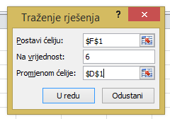

4.

 | I RJEŠENJE JE SLJEDEĆE:
 | 1 | + | 5 | = | 6

PR2. | Npr. uz koju kamatnu stopu anuitet biti 900 kuna mjesečno ako je broj mjeseci 180 a ukupan iznos kredita 100.000 kn.

 | Ukupan iznos kredita | 100,000.00
 | Broj mjeseci | 180 |  | Napomena: u čeliji "C32" je sljedeća formula: "=PMT(C31/12;C30;C29)"
 | Kamata | 0.00%
 | Anuitet | -555.56 kn
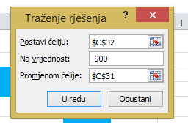

 | Uz pomoć goal seek funkcije rješenje je:

 | Ukupan iznos kredita | 100,000.00
 | Broj mjeseci | 180
 | Kamata | 7.02%
 | Anuitet | -900.00 kn

